关系图
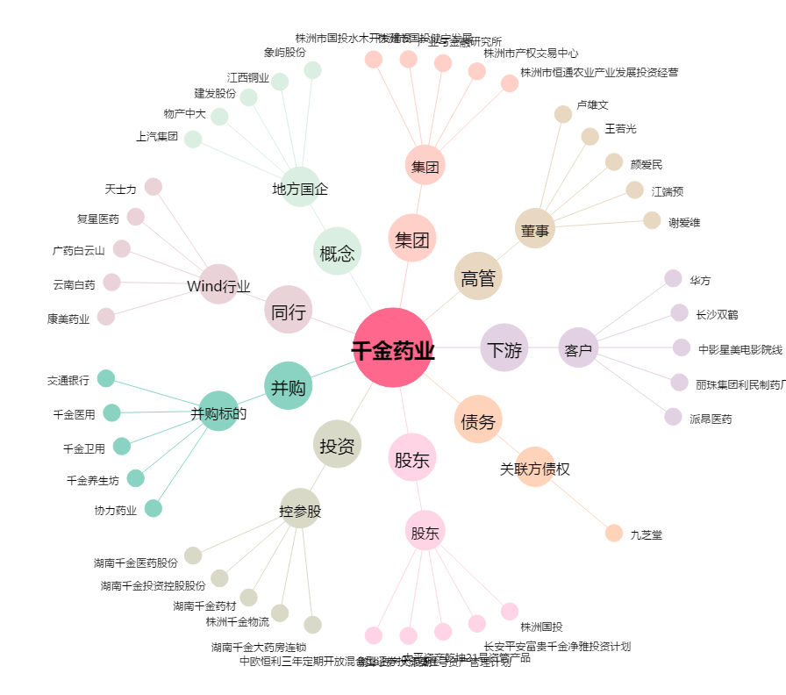
千金药业[600479.SH] - 关系概览图

